问题说明清单
序号 | 问题 | 解答 | 备注 | 产量信息提取示例 | 第一季产量 | 第一季作物类型 | 第二季产量 | 第二季作物类型
1 | 化验数据存在平行样时，数值如何填报 | 对平行样的样本求平均 |  | [{"cl":"500","jcfs":"1","jcfsqt":"","jd":"第一季","uuid":"3c723ce2-2074-43af-8921-4d4e3074846d","zwlx":"02","zwlxqt":""},{"jd":"第二季","zwlx":"22","cl":"3500","uuid":"-1367738855","zwlxqt":"大葱","jcfs":"9","jcfsqt":"鲜重"}] | 500 | 02 | 3500 | 22
2 | 耕地质量等级评价样点的年产量提取方案 | 在下发数据库mdb文件的LDTJDCXX中获取CLSP字段，查找zwlx为粮食作物的CL信息之和 粮食作物的类型见备注截图 | 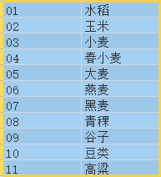
3 | 耕地质量等级评价样点的主栽作物名称填写 | 根据年产量提取的粮食作物，填写对应的粮食作物名称，如：小麦、玉米

